Лист1
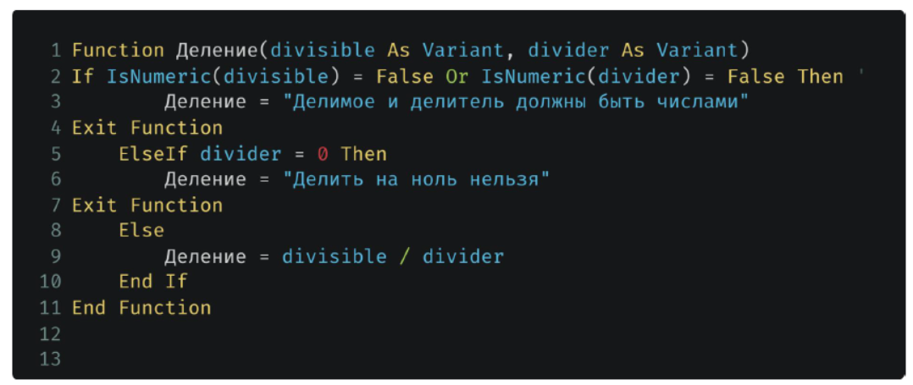

100.00 | 20.00 | 0.00 | 1.00

Делить на ноль нельзя
Делить на ноль нельзя
100

